Лист1
ФИО ПОЛУЧАТЕЛЯ
ГОРОД ДОСТАВКИ
ПАСПОРТНЫЕ ДАННЫЕ
ТК ДЛЯ ДОСТАВКИ
E-MAIL
НОМЕР СОТОВОГО ТЕЛЕФОНА
ФЕТР 2 ММ, 20*28 СМ, ЦЕНА УКАЗАНА ЗА ОДНУ УПАКОВКУ МИНИМАЛЬНАЯ ПАРТИЯ: 10 УПАКОВОК ОДНОГО ЦВЕТА (1 УП. - 10 ЛИСТОВ)
Артикул | Цена/уп. | Кол-во/уп. | Итого
F101 | 110.00 ₽ |  | 0.00 ₽
F102 | 110.00 ₽ |  | 0.00 ₽
F103 | 110.00 ₽ |  | 0.00 ₽
F104 | 110.00 ₽ |  | 0.00 ₽
F105 | 110.00 ₽ |  | 0.00 ₽
F106 | 110.00 ₽ |  | 0.00 ₽
F107 | 110.00 ₽ |  | 0.00 ₽
F108 | 110.00 ₽ |  | 0.00 ₽
F109 | 110.00 ₽ |  | 0.00 ₽
F110 | 110.00 ₽ |  | 0.00 ₽
F111 | 110.00 ₽ |  | 0.00 ₽
F112 | 110.00 ₽ |  | 0.00 ₽
F113 | 110.00 ₽ |  | 0.00 ₽
F114 | 110.00 ₽ |  | 0.00 ₽
F115 | 110.00 ₽ |  | 0.00 ₽
F116 | 110.00 ₽ |  | 0.00 ₽
F117 | 110.00 ₽ |  | 0.00 ₽
F118 | 110.00 ₽ |  | 0.00 ₽
F119 | 110.00 ₽ |  | 0.00 ₽
F120 | 110.00 ₽ |  | 0.00 ₽
F121 | 110.00 ₽ |  | 0.00 ₽
F122 | 110.00 ₽ |  | 0.00 ₽
F123 | 110.00 ₽ |  | 0.00 ₽
F124 | 110.00 ₽ |  | 0.00 ₽
F125 | 110.00 ₽ |  | 0.00 ₽
F126 | 110.00 ₽ |  | 0.00 ₽
F127 | 110.00 ₽ |  | 0.00 ₽
F128 | 110.00 ₽ |  | 0.00 ₽
F129 | 110.00 ₽ |  | 0.00 ₽
F130 | 110.00 ₽ |  | 0.00 ₽
F131 | 110.00 ₽ |  | 0.00 ₽
F132 | 110.00 ₽ |  | 0.00 ₽
F133 | 110.00 ₽ |  | 0.00 ₽
F134 | 110.00 ₽ |  | 0.00 ₽
F135 | 110.00 ₽ |  | 0.00 ₽
F136 | 110.00 ₽ |  | 0.00 ₽
F137 | 110.00 ₽ |  | 0.00 ₽
F138 | 110.00 ₽ |  | 0.00 ₽
F139 | 110.00 ₽ |  | 0.00 ₽
F140 | 110.00 ₽ |  | 0.00 ₽
F141 | 110.00 ₽ |  | 0.00 ₽
F142 | 110.00 ₽ |  | 0.00 ₽
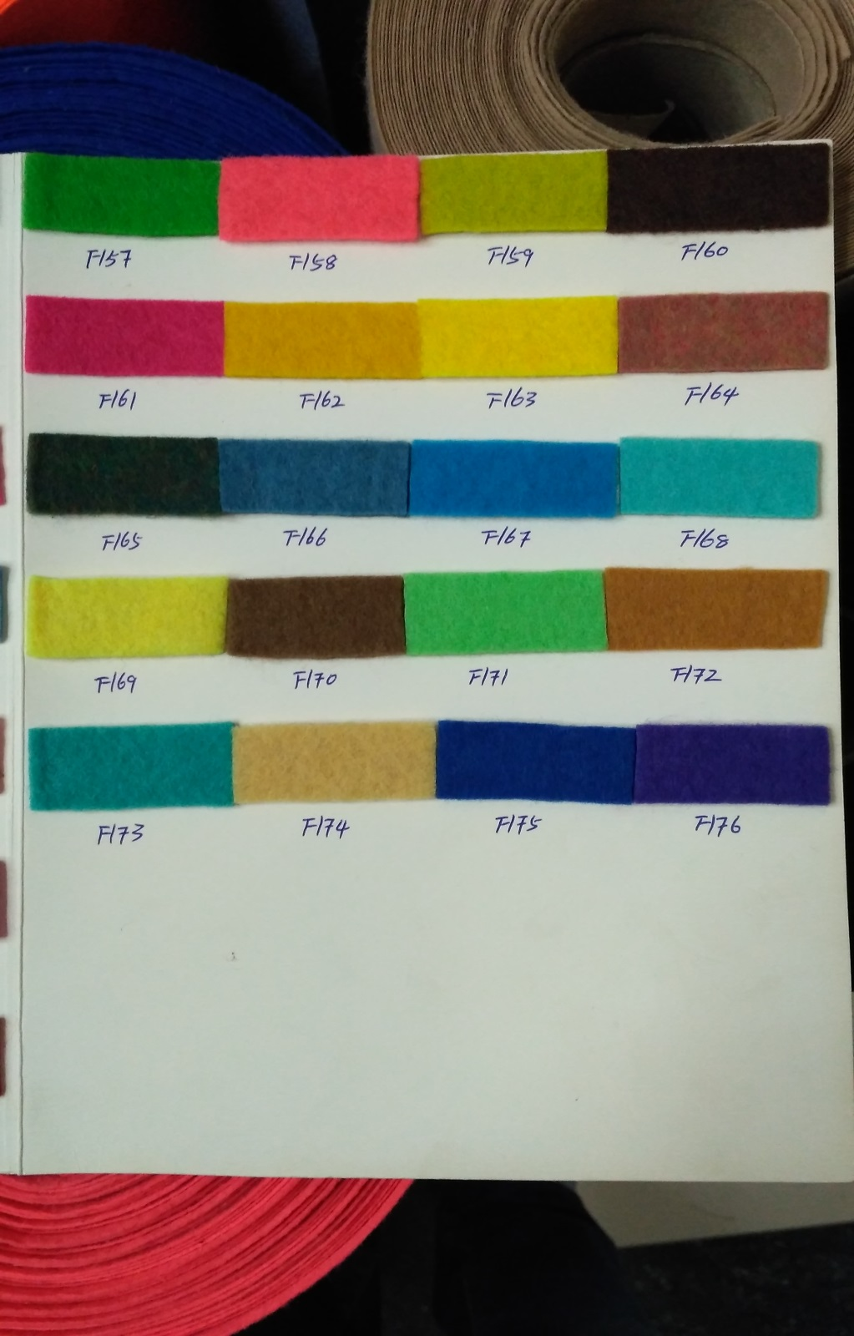
F143 | 110.00 ₽ |  | 0.00 ₽
F144 | 110.00 ₽ |  | 0.00 ₽
F145 | 110.00 ₽ |  | 0.00 ₽
F146 | 110.00 ₽ |  | 0.00 ₽
F147 | 110.00 ₽ |  | 0.00 ₽
F148 | 110.00 ₽ |  | 0.00 ₽
F149 | 110.00 ₽ |  | 0.00 ₽
F150 | 110.00 ₽ |  | 0.00 ₽
F151 | 110.00 ₽ |  | 0.00 ₽
F152 | 110.00 ₽ |  | 0.00 ₽
F153 | 110.00 ₽ |  | 0.00 ₽
F154 | 110.00 ₽ |  | 0.00 ₽
F155 | 110.00 ₽ |  | 0.00 ₽
F156 | 110.00 ₽ |  | 0.00 ₽
F157 | 110.00 ₽ |  | 0.00 ₽
F158 | 110.00 ₽ |  | 0.00 ₽
F159 | 110.00 ₽ |  | 0.00 ₽
F160 | 110.00 ₽ |  | 0.00 ₽
F161 | 110.00 ₽ |  | 0.00 ₽
F162 | 110.00 ₽ |  | 0.00 ₽
F163 | 110.00 ₽ |  | 0.00 ₽
F164 | 110.00 ₽ |  | 0.00 ₽
F165 | 110.00 ₽ |  | 0.00 ₽
F166 | 110.00 ₽ |  | 0.00 ₽
F167 | 110.00 ₽ |  | 0.00 ₽
F168 | 110.00 ₽ |  | 0.00 ₽
F169 | 110.00 ₽ |  | 0.00 ₽
F170 | 110.00 ₽ |  | 0.00 ₽
F171 | 110.00 ₽ |  | 0.00 ₽
F172 | 110.00 ₽ |  | 0.00 ₽
F173 | 110.00 ₽ |  | 0.00 ₽
F174 | 110.00 ₽ |  | 0.00 ₽
F175 | 110.00 ₽ |  | 0.00 ₽
F176 | 110.00 ₽ |  | 0.00 ₽
ИТОГО |  |  | 0 ₽

